別紙（内科）
内科系 |  |  |  |  | （ |  |  |  |  |  |  |  |  |  |  | 科）

● | 教育研修施設の認定を受けている診療科について記入してください。複数の診療科で指定を希望する場合は、診療科ごとに作成してください。

● | 太枠線内は必須の記載事項です。必ず記入してください。その他の事項につきましても、可能な範囲で記入していただきますようお願いします。

● | 用紙が不足する場合は、コピーして記入してください。

 | 本診療領域に係る担当者（記載者）連絡先
 | 病院の名称

 | 所属・役職 |  |  |  |  |  |  | よみがな 氏名

 | 電話番号 |  |  |  |  |  |  | ＦＡＸ番号

 | メールアドレス

10(1) |  | 診療実績
以下のアレルギー疾患の診療の可否、実績の有無について選択してください。また、新患患者数（総数と紹介患者数）について記入してください。

対象期間 |  | ： | 平成２９年４月１日から平成３０年３月３１日まで
※ | 成人とは１５歳以上を指します。
※ | 新患患者とは初診料算定患者を指します。
疾病名 |  |  |  | 診療の可否 |  |  |  | 実績の有無 |  |  |  | 新患患者数 （総数）
 |  |  |  |  |  |  |  |  |  |  |  |  |  |  | 紹介患者数 （再掲）

気管支ぜん息（成人） |  |  |  | 可 | ・ | 不可 |  | 有 | ・ | 無 |  |  |  | 人 |  |  | 人

アスピリンぜん息（成人） |  |  |  | 可 | ・ | 不可 |  | 有 | ・ | 無 |  |  |  | 人 |  |  | 人

アナフィラキシー（成人） |  |  |  | 可 | ・ | 不可 |  | 有 | ・ | 無 |  |  |  | 人 |  |  | 人

食物アレルギー（成人） |  |  |  | 可 | ・ | 不可 |  | 有 | ・ | 無 |  |  |  | 人 |  |  | 人

薬物アレルギー（成人） |  |  |  | 可 | ・ | 不可 |  | 有 | ・ | 無 |  |  |  | 人 |  |  | 人

アレルギー性気管支肺真菌症（成人） |  |  |  | 可 | ・ | 不可 |  | 有 | ・ | 無 |  |  |  | 人 |  |  | 人

好酸球性多発血管炎性肉芽腫症（成人） |  |  |  | 可 | ・ | 不可 |  | 有 | ・ | 無 |  |  |  | 人 |  |  | 人

口腔アレルギー症候群（成人） |  |  |  | 可 | ・ | 不可 |  | 有 | ・ | 無

食物依存性運動誘発アナフィラキシー（成人） |  |  |  | 可 | ・ | 不可 |  | 有 | ・ | 無

昆虫アレルギー（成人） |  |  |  | 可 | ・ | 不可 |  | 有 | ・ | 無

ラテックスアレルギー（成人） |  |  |  | 可 | ・ | 不可 |  | 有 | ・ | 無

職業アレルギー（成人） |  |  |  | 可 | ・ | 不可 |  | 有 | ・ | 無

難治性咳嗽（成人） |  |  |  | 可 | ・ | 不可 |  | 有 | ・ | 無

過敏性肺炎（成人） |  |  |  | 可 | ・ | 不可 |  | 有 | ・ | 無

慢性好酸球性肺炎（成人） |  |  |  | 可 | ・ | 不可 |  | 有 | ・ | 無

10(2) |  | アレルギー疾患の診断・治療の状況
以下の診療において、対応の可否及び実施の有無について選択してください。また、実施件数を記入してください。

対象期間 |  | ： | 平成２９年４月１日から平成３０年３月３１日まで
検査・治療 |  |  |  |  |  |  | 診療の可否 |  |  |  | 実施の有無 |  |  |  | 実施件数

検査 | 呼気NO測定 |  |  |  |  |  | 可 | ・ | 不可 |  | 実施 ・ 未実施 |  |  |  |  |  | 件

 | 気道過敏性試験 |  |  |  |  |  | 可 | ・ | 不可 |  | 実施 ・ 未実施 |  |  |  |  |  | 件

治療 | 舌下免疫療法 |  |  |  |  |  | 可 | ・ | 不可 |  | 実施 ・ 未実施 |  |  |  |  |  | 件

 | 皮下免疫療法 |  |  |  |  |  | 可 | ・ | 不可 |  | 実施 ・ 未実施 |  |  |  |  |  | 件

 | 生物学的製剤を用いた重症ぜん息の治療 |  |  |  |  |  | 可 | ・ | 不可 |  | 実施 ・ 未実施 |  |  |  |  |  | 件

 | 生物学的製剤を用いた重症じんましんの治療 |  |  |  |  |  | 可 | ・ | 不可 |  | 実施 ・ 未実施 |  |  |  |  |  | 件

10(3) |  | 人員体制
① | 申請時点の人員体制について、記入してください。
※ | 常勤とはその者が勤務する医療機関の就労規則等で定められた勤務時間の全てを勤務する者をいい、非常勤とはそれ以外の者をいいます。

日本アレルギー学会認定 専門医（内科系） |  |  |  |  | 指導医 |  |  |  | 常勤 |  |  |  |  |  |  |  | 人

 |  |  |  |  |  |  |  |  | 非常勤（実人数） |  |  |  |  |  |  |  | 人

 |  |  |  |  |  |  |  |  | 非常勤（常勤換算） |  |  |  |  |  |  |  | 人

 |  |  |  |  | 指導医以外の 専門医 |  |  |  | 常勤 |  |  |  |  |  |  |  | 人

 |  |  |  |  |  |  |  |  | 非常勤（実人数） |  |  |  |  |  |  |  | 人

 |  |  |  |  |  |  |  |  | 非常勤（常勤換算） |  |  |  |  |  |  |  | 人

② | 平成30年○月○日現在の貴科の外来担当医表を添付してください。その際、日本アレルギー学会認定専門医・指導医については、担当医名に、以下の二つの項目に関する記号を付けてください。

 | 日本アレルギー学会認定の指導医・専門医について：指導医＝「★」、専門医＝「☆」 常勤・非常勤について：常勤「●」、非常勤医「○」

 | <例> | 常勤指導医の新宿先生の場合：「新宿★●」と記載。（次頁の【参考】もご参照ください。）

※ | 常勤とはその者が勤務する医療機関の就労規則等で定められた勤務時間の全てを勤務する者をいい、非常勤とはそれ以外の者をいいます。

外来担当医表の添付（済の場合チェック）

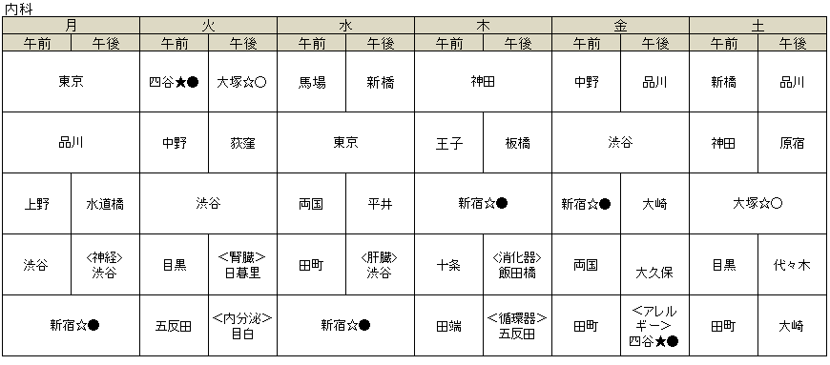
平成30年11月1日現在
【参考】
 | 添付資料「外来担当医表」の記載例

 | ・病院ホームページ等に掲載の一覧表に、①日本アレルギー学会認定の指導医又は専門医、②常勤又は非常勤の別が分かるよう、記号を表示してください。 指導医＝「★」、専門医＝「☆」 常勤・非常勤について：常勤「●」、非常勤医「○」

10(4) |  | アレルギー疾患医療に関する調査、研究等への協力
貴科の医師等が、貴科に所属している間に携わった厚生労働科学研究について記入してください。研究代表者または研究分担者のどちらか該当する方に〇を付け、研究代表者氏名を記入してください。

対象期間 |  | ： | 平成２５年４月１日から平成３０年３月３１日（この期間の一部でも対象となれば記入してください。）

テーマ |  |  |  |  | 研究期間 |  |  |  | 研究代表者 ／研究分担者 |  |  |  | 研究代表者氏名
※ | （ ）内に文献番号を記入してください。 |  |  |  | 開始年度 ～終了（予定）年度

 |  |  |  |  | 平成 |  | 年度 |  |  | ・研究代表者

 |  |  |  |  | ～平成 |  |  | 年度 |  | ・研究分担者 のみ
文献番号 |  | （ |  | ）
 |  |  |  |  | 平成 |  | 年度 |  |  | ・研究代表者

 |  |  |  |  | ～平成 |  |  | 年度 |  | ・研究分担者 のみ
文献番号 |  | （ |  | ）
 |  |  |  |  | 平成 |  | 年度 |  |  | ・研究代表者

 |  |  |  |  | ～平成 |  |  | 年度 |  | ・研究分担者 のみ
文献番号 |  | （ |  | ）

別紙（小児科）
小児科系 |  |  |  |  | （ |  |  |  |  |  |  |  |  |  |  | 科）

● | 教育研修施設の認定を受けている診療科について記入してください。複数の診療科で指定を希望する場合は、診療科ごとに作成してください。

● | 太枠線内は必須の記載事項です。必ず記入してください。その他の事項につきましても、可能な範囲で記入していただきますようお願いします。

● | 用紙が不足する場合は、コピーして記入してください。

 | 本診療領域に係る担当者（記載者）連絡先
 | 病院の名称

 | 所属・役職 |  |  |  |  |  |  | よみがな 氏名

 | 電話番号 |  |  |  |  |  |  | ＦＡＸ番号

 | メールアドレス

11(1) |  | 診療実績
以下のアレルギー疾患の診療の可否、実績の有無について選択してください。また、新患患者数（総数と紹介患者数）について記入してください。

対象期間 |  | ： | 平成２９年４月１日から平成３０年３月３１日まで
※ | 小児とは１５歳未満を指します。
※ | 新患患者とは初診料算定患者を指します。
疾病名 |  |  |  | 診療の可否 |  |  |  | 実績の有無 |  |  |  | 新患患者数 （総数）
 |  |  |  |  |  |  |  |  |  |  |  |  |  |  | 紹介患者数 （再掲）

気管支ぜん息（小児）） |  |  |  | 可 | ・ | 不可 |  | 有 | ・ | 無 |  |  |  | 人 |  |  | 人

アトピー性皮膚炎（小児） |  |  |  | 可 | ・ | 不可 |  | 有 | ・ | 無 |  |  |  | 人 |  |  | 人

食物アレルギー（小児） |  |  |  | 可 | ・ | 不可 |  | 有 | ・ | 無 |  |  |  | 人 |  |  | 人

アナフィラキシー（小児） |  |  |  | 可 | ・ | 不可 |  | 有 | ・ | 無

通年性アレルギー性鼻炎（小児） |  |  |  | 可 | ・ | 不可 |  | 有 | ・ | 無

季節性アレルギー性鼻炎（花粉症）（小児） |  |  |  | 可 | ・ | 不可 |  | 有 | ・ | 無

口腔アレルギー症候群（小児） |  |  |  | 可 | ・ | 不可 |  | 有 | ・ | 無

食物依存性運動誘発アナフィラキシー（小児） |  |  |  | 可 | ・ | 不可 |  | 有 | ・ | 無

アレルギー性結膜炎（小児） |  |  |  | 可 | ・ | 不可 |  | 有 | ・ | 無

じんましん（小児） |  |  |  | 可 | ・ | 不可 |  | 有 | ・ | 無

薬物アレルギー（小児） |  |  |  | 可 | ・ | 不可 |  | 有 | ・ | 無

昆虫アレルギー（小児） |  |  |  | 可 | ・ | 不可 |  | 有 | ・ | 無

ラテックスアレルギー（小児） |  |  |  | 可 | ・ | 不可 |  | 有 | ・ | 無

11(2) |  | アレルギー疾患の診断・治療の状況
以下の診療において、対応の可否及び実施の有無について選択してください。また、実施件数を記入してください。

対象期間 |  | ： | 平成２９年４月１日から平成３０年３月３１日まで
検査・治療 |  |  |  |  |  |  | 診療の可否 |  |  |  | 実施の有無 |  |  |  | 実施件数

検査 | 食物経口負荷試験 (運動誘発試験を含む) |  |  |  |  |  | 可 | ・ | 不可 |  | 実施 ・ 未実施 |  |  |  |  |  | 件

 | 呼吸機能検査 |  |  |  |  |  | 可 | ・ | 不可 |  | 実施 ・ 未実施 |  |  |  |  |  | 件

 | 呼気NO測定 |  |  |  |  |  | 可 | ・ | 不可 |  | 実施 ・ 未実施 |  |  |  |  |  | 件

 | 気道可逆性試験 |  |  |  |  |  | 可 | ・ | 不可 |  | 実施 ・ 未実施 |  |  |  |  |  | 件

 | 運動誘発負荷試験(ぜん息） |  |  |  |  |  | 可 | ・ | 不可 |  | 実施 ・ 未実施 |  |  |  |  |  | 件

 | 気道過敏性試験 |  |  |  |  |  | 可 | ・ | 不可 |  | 実施 ・ 未実施 |  |  |  |  |  | 件

治療 | 舌下免疫療法 |  |  |  |  |  | 可 | ・ | 不可 |  | 実施 ・ 未実施 |  |  |  |  |  | 件

 | 皮下免疫療法 |  |  |  |  |  | 可 | ・ | 不可 |  | 実施 ・ 未実施 |  |  |  |  |  | 件

 | 生物学的製剤を用いた重症ぜん息の治療 |  |  |  |  |  | 可 | ・ | 不可 |  | 実施 ・ 未実施 |  |  |  |  |  | 件

11(3) |  | 人員体制
① | 申請時点の人員体制について、記入してください。
※ | 常勤とはその者が勤務する医療機関の就労規則等で定められた勤務時間の全てを勤務する者をいい、非常勤とはそれ以外の者をいいます。

日本アレルギー学会認定 専門医（小児科系） |  |  |  |  | 指導医 |  |  |  | 常勤 |  |  |  |  |  |  |  | 人

 |  |  |  |  |  |  |  |  | 非常勤（実人数） |  |  |  |  |  |  |  | 人

 |  |  |  |  |  |  |  |  | 非常勤（常勤換算） |  |  |  |  |  |  |  | 人

 |  |  |  |  | 指導医以外の 専門医 |  |  |  | 常勤 |  |  |  |  |  |  |  | 人

 |  |  |  |  |  |  |  |  | 非常勤（実人数） |  |  |  |  |  |  |  | 人

 |  |  |  |  |  |  |  |  | 非常勤（常勤換算） |  |  |  |  |  |  |  | 人

② | 平成30年○月○日現在の貴科の外来担当医表を添付してください。その際、日本アレルギー学会認定専門医・指導医については、担当医名に、以下の二つの項目に関する記号を付けてください。

 | 日本アレルギー学会認定の指導医・専門医について：指導医＝「★」、専門医＝「☆」 常勤・非常勤について：常勤「●」、非常勤医「○」

 | <例> | 常勤指導医の新宿先生の場合：「新宿★●」と記載。（次頁の【参考】もご参照ください。）

※ | 常勤とはその者が勤務する医療機関の就労規則等で定められた勤務時間の全てを勤務する者をいい、非常勤とはそれ以外の者をいいます。

外来担当医表の添付（済の場合チェック）

【参考】
 | 添付資料「外来担当医表」の記載例
平成30年11月1日現在
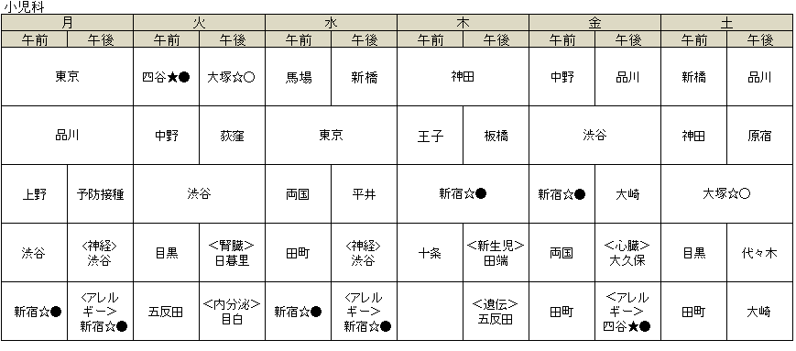

 | ・病院ホームページ等に掲載の一覧表に、①日本アレルギー学会認定の指導医又は専門医、②常勤又は非常勤の別が分かるよう、記号を表示してください。 指導医＝「★」、専門医＝「☆」 常勤・非常勤について：常勤「●」、非常勤医「○」

11(4) |  | アレルギー疾患医療に関する調査、研究等への協力
貴科の医師等が、貴科に所属している間に携わった厚生労働科学研究について記入してください。研究代表者または研究分担者のどちらか該当する方に〇を付け、研究代表者氏名を記入してください。

対象期間 |  | ： | 平成２５年４月１日から平成３０年３月３１日（この期間の一部でも対象となれば記入してください。）

テーマ |  |  |  |  | 研究期間 |  |  |  | 研究代表者 ／研究分担者 |  |  |  | 研究代表者氏名
※ | （ ）内に文献番号を記入してください。 |  |  |  | 開始年度 ～終了（予定）年度

 |  |  |  |  | 平成 |  | 年度 |  |  | ・研究代表者

 |  |  |  |  | ～平成 |  |  | 年度 |  | ・研究分担者 のみ
文献番号 |  | （ |  | ）
 |  |  |  |  | 平成 |  | 年度 |  |  | ・研究代表者

 |  |  |  |  | ～平成 |  |  | 年度 |  | ・研究分担者 のみ
文献番号 |  | （ |  | ）
 |  |  |  |  | 平成 |  | 年度 |  |  | ・研究代表者

 |  |  |  |  | ～平成 |  |  | 年度 |  | ・研究分担者 のみ
文献番号 |  | （ |  | ）

別紙（皮膚科）
皮膚科系 |  |  |  |  | （ |  |  |  |  |  |  |  |  |  |  | 科）

● | 教育研修施設の認定を受けている診療科について記入してください。
● | 太枠線内は必須の記載事項です。必ず記入してください。その他の事項につきましても、可能な範囲で記入していただきますようお願いします。

● | 用紙が不足する場合は、コピーして記入してください。

 | 本診療領域に係る担当者（記載者）連絡先
 | 病院の名称

 | 所属・役職 |  |  |  |  |  |  | よみがな 氏名

 | 電話番号 |  |  |  |  |  |  | ＦＡＸ番号

 | メールアドレス

12(1) |  | 診療実績
以下のアレルギー疾患の診療の可否、実績の有無について選択してください。また、新患患者数（総数と紹介患者数）について記入してください。

対象期間 |  | ： | 平成２９年４月１日から平成３０年３月３１日まで
※ | 新患患者とは初診料算定患者を指します。
疾病名 |  |  |  | 診療の可否 |  |  |  | 実績の有無 |  |  |  | 新患患者数 （総数）
 |  |  |  |  |  |  |  |  |  |  |  |  |  |  | 紹介患者数 （再掲）

アトピー性皮膚炎 |  |  |  | 可 | ・ | 不可 |  | 有 | ・ | 無 |  |  |  | 人 |  |  | 人

接触性皮膚炎 |  |  |  | 可 | ・ | 不可 |  | 有 | ・ | 無 |  |  |  | 人 |  |  | 人

難治性じんましん |  |  |  | 可 | ・ | 不可 |  | 有 | ・ | 無 |  |  |  | 人 |  |  | 人

スティーブンス・ジョンソン症候群 |  |  |  | 可 | ・ | 不可 |  | 有 | ・ | 無 |  |  |  | 人 |  |  | 人

血管性浮腫 |  |  |  | 可 | ・ | 不可 |  | 有 | ・ | 無

アナフィラキシー |  |  |  | 可 | ・ | 不可 |  | 有 | ・ | 無

口腔アレルギー症候群 |  |  |  | 可 | ・ | 不可 |  | 有 | ・ | 無

食物依存性運動誘発アナフィラキシー |  |  |  | 可 | ・ | 不可 |  | 有 | ・ | 無

食物アレルギー |  |  |  | 可 | ・ | 不可 |  | 有 | ・ | 無

薬物アレルギー |  |  |  | 可 | ・ | 不可 |  | 有 | ・ | 無

昆虫アレルギー |  |  |  | 可 | ・ | 不可 |  | 有 | ・ | 無

ラテックスアレルギー |  |  |  | 可 | ・ | 不可 |  | 有 | ・ | 無

職業アレルギー |  |  |  | 可 | ・ | 不可 |  | 有 | ・ | 無

金属アレルギー |  |  |  | 可 | ・ | 不可 |  | 有 | ・ | 無

12(2) |  | アレルギー疾患の診断・治療の状況
以下の診療において、対応の可否及び実施の有無について選択してください。また、実施件数を記入してください。

対象期間 |  | ： | 平成２９年４月１日から平成３０年３月３１日まで
検査・治療 |  |  |  |  |  |  | 診療の可否 |  |  |  | 実施の有無 |  |  |  | 実施件数

検査 | プリックテスト |  |  |  |  |  | 可 | ・ | 不可 |  | 実施 ・ 未実施 |  |  |  |  |  | 件

 | 皮内テスト |  |  |  |  |  | 可 | ・ | 不可 |  | 実施 ・ 未実施 |  |  |  |  |  | 件

 | パッチテスト |  |  |  |  |  | 可 | ・ | 不可 |  | 実施 ・ 未実施 |  |  |  |  |  | 件

 | 食物経口負荷試験 |  |  |  |  |  | 可 | ・ | 不可 |  | 実施 ・ 未実施 |  |  |  |  |  | 件

 | 薬物負荷試験 |  |  |  |  |  | 可 | ・ | 不可 |  | 実施 ・ 未実施 |  |  |  |  |  | 件

治療 | 重症のアトピー性皮膚炎を主たる疾患とする入院治療 |  |  |  |  |  | 可 | ・ | 不可 |  | 実施 ・ 未実施 |  |  |  | ※ 退院件数を記 入してください。
 |  |  |  |  |  |  |  |  |  |  |  |  |  |  |  |  | 件

 | シクロスポリンの内服による 重症アトピー性皮膚炎の治療 |  |  |  |  |  | 可 | ・ | 不可 |  | 実施 ・ 未実施 |  |  |  |  |  | 件

 | ステロイドの内服による 重症アトピー性皮膚炎の治療 |  |  |  |  |  | 可 | ・ | 不可 |  | 実施 ・ 未実施 |  |  |  |  |  | 件

 | 生物学的製剤を用いた 重症じんましんの治療 |  |  |  |  |  | 可 | ・ | 不可 |  | 実施 ・ 未実施 |  |  |  |  |  | 件

 | 生物学的製剤を用いた 重症アトピー性皮膚炎の治療 |  |  |  |  |  | 可 | ・ | 不可 |  | 実施 ・ 未実施 |  |  |  |  |  | 件

12(3) |  | 人員体制
① | 申請時点の人員体制について、記入してください。
※ | 常勤とはその者が勤務する医療機関の就労規則等で定められた勤務時間の全てを勤務する者をいい、非常勤とはそれ以外の者をいいます。

日本アレルギー学会認定 専門医（皮膚科系） |  |  |  |  | 指導医 |  |  |  | 常勤 |  |  |  |  |  |  |  | 人

 |  |  |  |  |  |  |  |  | 非常勤（実人数） |  |  |  |  |  |  |  | 人

 |  |  |  |  |  |  |  |  | 非常勤（常勤換算） |  |  |  |  |  |  |  | 人

 |  |  |  |  | 指導医以外の 専門医 |  |  |  | 常勤 |  |  |  |  |  |  |  | 人

 |  |  |  |  |  |  |  |  | 非常勤（実人数） |  |  |  |  |  |  |  | 人

 |  |  |  |  |  |  |  |  | 非常勤（常勤換算） |  |  |  |  |  |  |  | 人

② | 平成30年○月○日現在の貴科の外来担当医表を添付してください。その際、日本アレルギー学会認定専門医・指導医については、担当医名に、以下の二つの項目に関する記号を付けてください。

 | 日本アレルギー学会認定の指導医・専門医について：指導医＝「★」、専門医＝「☆」 常勤・非常勤について：常勤「●」、非常勤医「○」

 | <例> | 常勤指導医の新宿先生の場合：「新宿★●」と記載。（次頁の【参考】もご参照ください。）

※ | 常勤とはその者が勤務する医療機関の就労規則等で定められた勤務時間の全てを勤務する者をいい、非常勤とはそれ以外の者をいいます。

外来担当医表の添付（済の場合チェック）

平成30年11月1日現在
【参考】
 | 添付資料「外来担当医表」の記載例

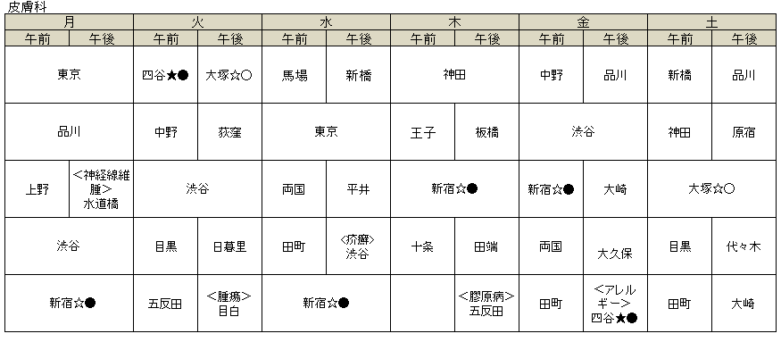

 | ・病院ホームページ等に掲載の一覧表に、①日本アレルギー学会認定の指導医又は専門医、②常勤又は非常勤の別が分かるよう、記号を表示してください。 指導医＝「★」、専門医＝「☆」 常勤・非常勤について：常勤「●」、非常勤医「○」

12(4) |  | アレルギー疾患医療に関する調査、研究等への協力
貴科の医師等が、貴科に所属している間に携わった厚生労働科学研究について記入してください。研究代表者または研究分担者のどちらか該当する方に〇を付け、研究代表者氏名を記入してください。

対象期間 |  | ： | 平成２５年４月１日から平成３０年３月３１日（この期間の一部でも対象となれば記入してください。）

テーマ |  |  |  |  | 研究期間 |  |  |  | 研究代表者 ／研究分担者 |  |  |  | 研究代表者氏名
※ | （ ）内に文献番号を記入してください。 |  |  |  | 開始年度 ～終了（予定）年度

 |  |  |  |  | 平成 |  | 年度 |  |  | ・研究代表者

 |  |  |  |  | ～平成 |  |  | 年度 |  | ・研究分担者 のみ
文献番号 |  | （ |  | ）
 |  |  |  |  | 平成 |  | 年度 |  |  | ・研究代表者

 |  |  |  |  | ～平成 |  |  | 年度 |  | ・研究分担者 のみ
文献番号 |  | （ |  | ）
 |  |  |  |  | 平成 |  | 年度 |  |  | ・研究代表者

 |  |  |  |  | ～平成 |  |  | 年度 |  | ・研究分担者 のみ
文献番号 |  | （ |  | ）

別紙（耳鼻咽喉科）
耳鼻咽喉科系 |  |  |  |  | （ |  |  |  |  |  |  |  |  |  |  | 科）

● | 教育研修施設の認定を受けている診療科について記入してください。
● | 太枠線内は必須の記載事項です。必ず記入してください。その他の事項につきましても、可能な範囲で記入していただきますようお願いします。

● | 用紙が不足する場合は、コピーして記入してください。

 | 本診療領域に係る担当者（記載者）連絡先
 | 病院の名称

 | 所属・役職 |  |  |  |  |  |  | よみがな 氏名

 | 電話番号 |  |  |  |  |  |  | ＦＡＸ番号

 | メールアドレス

13(1) |  | 診療実績
以下のアレルギー疾患の診療の可否、実績の有無について選択してください。また、新患患者数（総数と紹介患者数）について記入してください。

対象期間 |  | ： | 平成２９年４月１日から平成３０年３月３１日まで
※ | 新患患者とは初診料算定患者を指します。
疾病名 |  |  |  | 診療の可否 |  |  |  | 実績の有無 |  |  |  | 新患患者数 （総数）
 |  |  |  |  |  |  |  |  |  |  |  |  |  |  | 紹介患者数 （再掲）

通年性アレルギー性鼻炎 |  |  |  | 可 | ・ | 不可 |  | 有 | ・ | 無 |  |  |  | 人 |  |  | 人

季節性アレルギー性鼻炎（花粉症） |  |  |  | 可 | ・ | 不可 |  | 有 | ・ | 無 |  |  |  | 人 |  |  | 人

好酸球増多性鼻炎 |  |  |  | 可 | ・ | 不可 |  | 有 | ・ | 無 |  |  |  | 人 |  |  | 人

慢性副鼻腔炎 |  |  |  | 可 | ・ | 不可 |  | 有 | ・ | 無 |  |  |  | 人 |  |  | 人

好酸球性副鼻腔炎 |  |  |  | 可 | ・ | 不可 |  | 有 | ・ | 無 |  |  |  | 人 |  |  | 人

副鼻腔気管支症候群 |  |  |  | 可 | ・ | 不可 |  | 有 | ・ | 無

アナフィラキシー |  |  |  | 可 | ・ | 不可 |  | 有 | ・ | 無

口腔アレルギー症候群 |  |  |  | 可 | ・ | 不可 |  | 有 | ・ | 無

食物アレルギー |  |  |  | 可 | ・ | 不可 |  | 有 | ・ | 無

薬物アレルギー |  |  |  | 可 | ・ | 不可 |  | 有 | ・ | 無

昆虫アレルギー |  |  |  | 可 | ・ | 不可 |  | 有 | ・ | 無

ラテックスアレルギー |  |  |  | 可 | ・ | 不可 |  | 有 | ・ | 無

職業アレルギー |  |  |  | 可 | ・ | 不可 |  | 有 | ・ | 無

13(2) |  | アレルギー疾患の診断・治療の状況
以下の診療において、対応の可否及び実施の有無について選択してください。また、実施件数を記入してください。

対象期間 |  | ： | 平成２９年４月１日から平成３０年３月３１日まで
治療 |  |  |  |  |  |  | 診療の可否 |  |  |  | 実施の有無 |  |  |  | 実施件数

粘膜下下鼻甲介（骨）切除術 |  |  |  |  |  |  | 可 | ・ | 不可 |  | 実施 ・ 未実施 |  |  |  |  |  | 件

鼻中隔矯正術 |  |  |  |  |  |  | 可 | ・ | 不可 |  | 実施 ・ 未実施 |  |  |  |  |  | 件

後鼻神経切断術 |  |  |  |  |  |  | 可 | ・ | 不可 |  | 実施 ・ 未実施 |  |  |  |  |  | 件

内視鏡下鼻副鼻腔手術 |  |  |  |  |  |  | 可 | ・ | 不可 |  | 実施 ・ 未実施 |  |  |  |  |  | 件

舌下免疫療法 |  |  |  |  |  |  | 可 | ・ | 不可 |  | 実施 ・ 未実施 |  |  |  |  |  | 件

皮下免疫療法 |  |  |  |  |  |  | 可 | ・ | 不可 |  | 実施 ・ 未実施 |  |  |  |  |  | 件

13(3) |  | 人員体制
① | 申請時点の人員体制について、記入してください。
※ | 常勤とはその者が勤務する医療機関の就労規則等で定められた勤務時間の全てを勤務する者をいい、非常勤とはそれ以外の者をいいます。

日本アレルギー学会認定 専門医（耳鼻咽喉科系） |  |  |  |  | 指導医 |  |  |  | 常勤 |  |  |  |  |  |  |  | 人

 |  |  |  |  |  |  |  |  | 非常勤（実人数） |  |  |  |  |  |  |  | 人

 |  |  |  |  |  |  |  |  | 非常勤（常勤換算） |  |  |  |  |  |  |  | 人

 |  |  |  |  | 指導医以外の 専門医 |  |  |  | 常勤 |  |  |  |  |  |  |  | 人

 |  |  |  |  |  |  |  |  | 非常勤（実人数） |  |  |  |  |  |  |  | 人

 |  |  |  |  |  |  |  |  | 非常勤（常勤換算） |  |  |  |  |  |  |  | 人

② | 平成30年○月○日現在の貴科の外来担当医表を添付してください。その際、日本アレルギー学会認定専門医・指導医については、担当医名に、以下の二つの項目に関する記号を付けてください。

 | 日本アレルギー学会認定の指導医・専門医について：指導医＝「★」、専門医＝「☆」 常勤・非常勤について：常勤「●」、非常勤医「○」

 | <例> | 常勤指導医の新宿先生の場合：「新宿★●」と記載。（次頁の【参考】もご参照ください。）

※ | 常勤とはその者が勤務する医療機関の就労規則等で定められた勤務時間の全てを勤務する者をいい、非常勤とはそれ以外の者をいいます。

外来担当医表の添付（済の場合チェック）

【参考】
 | 添付資料「外来担当医表」の記載例
平成30年11月1日現在
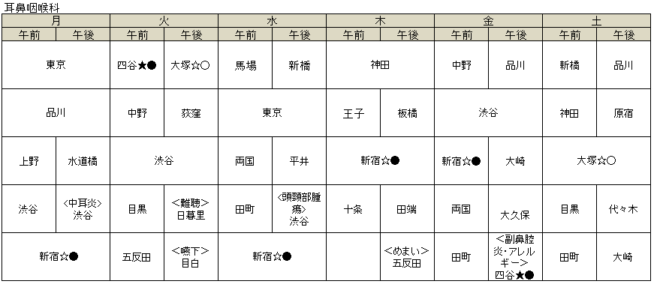

 | ・病院ホームページ等に掲載の一覧表に、①日本アレルギー学会認定の指導医又は専門医、②常勤又は非常勤の別が分かるよう、記号を表示してください。 指導医＝「★」、専門医＝「☆」 常勤・非常勤について：常勤「●」、非常勤医「○」

13(4) |  | アレルギー疾患医療に関する調査、研究等への協力
貴科の医師等が、貴科に所属している間に携わった厚生労働科学研究について記入してください。研究代表者または研究分担者のどちらか該当する方に〇を付け、研究代表者氏名を記入してください。

対象期間 |  | ： | 平成２５年４月１日から平成３０年３月３１日（この期間の一部でも対象となれば記入してください。）

テーマ |  |  |  |  | 研究期間 |  |  |  | 研究代表者 ／研究分担者 |  |  |  | 研究代表者氏名
※ | （ ）内に文献番号を記入してください。 |  |  |  | 開始年度 ～終了（予定）年度

 |  |  |  |  | 平成 |  | 年度 |  |  | ・研究代表者

 |  |  |  |  | ～平成 |  |  | 年度 |  | ・研究分担者 のみ
文献番号 |  | （ |  | ）
 |  |  |  |  | 平成 |  | 年度 |  |  | ・研究代表者

 |  |  |  |  | ～平成 |  |  | 年度 |  | ・研究分担者 のみ
文献番号 |  | （ |  | ）
 |  |  |  |  | 平成 |  | 年度 |  |  | ・研究代表者

 |  |  |  |  | ～平成 |  |  | 年度 |  | ・研究分担者 のみ
文献番号 |  | （ |  | ）

別紙（眼科）
眼科系 |  |  |  |  | （ |  |  |  |  |  |  |  |  |  |  | 科）

● | 太枠線内は必須の記載事項です。必ず記入してください。その他の事項につきましても、可能な範囲で記入していただきますようお願いします。

● | 用紙が不足する場合は、コピーして記入してください。

 | 本診療領域に係る担当者（記載者）連絡先
 | 病院の名称

 | 所属・役職 |  |  |  |  |  |  | よみがな 氏名

 | 電話番号 |  |  |  |  |  |  | ＦＡＸ番号

 | メールアドレス

14(1) |  | 診療実績
以下のアレルギー疾患の診療の可否、実績の有無について選択してください。また、新患患者数（総数と紹介患者数）について記入してください。

対象期間 |  | ： | 平成２９年４月１日から平成３０年３月３１日まで
※ | 新患患者とは初診料算定患者を指します。
疾病名 |  |  |  | 診療の可否 |  |  |  | 実績の有無 |  |  |  | 新患患者数 （総数）
 |  |  |  |  |  |  |  |  |  |  |  |  |  |  | 紹介患者数 （再掲）

アレルギー性結膜炎 |  |  |  | 可 | ・ | 不可 |  | 有 | ・ | 無 |  |  |  | 人 |  |  | 人

春季カタル |  |  |  | 可 | ・ | 不可 |  | 有 | ・ | 無 |  |  |  | 人 |  |  | 人

アトピー性眼瞼炎 |  |  |  | 可 | ・ | 不可 |  | 有 | ・ | 無 |  |  |  | 人 |  |  | 人

アトピー性白内障 |  |  |  | 可 | ・ | 不可 |  | 有 | ・ | 無

アトピー性網膜剥離 |  |  |  | 可 | ・ | 不可 |  | 有 | ・ | 無

花粉症 |  |  |  | 可 | ・ | 不可 |  | 有 | ・ | 無

薬物アレルギー |  |  |  | 可 | ・ | 不可 |  | 有 | ・ | 無

職業アレルギー |  |  |  | 可 | ・ | 不可 |  | 有 | ・ | 無

14(2) |  | アレルギー疾患の診断・治療の状況
以下の診療において、対応の可否及び実施の有無について選択してください。また、実施件数を記入してください。

対象期間 |  | ： | 平成２９年４月１日から平成３０年３月３１日まで
治療 |  |  |  |  |  |  | 診療の可否 |  |  |  | 実施の有無 |  |  |  | 実施件数

免疫抑制点眼薬による治療 |  |  |  |  |  |  | 可 | ・ | 不可 |  | 実施 ・ 未実施 |  |  |  |  |  | 件

ステロイドの内服による治療 |  |  |  |  |  |  | 可 | ・ | 不可 |  | 実施 ・ 未実施 |  |  |  |  |  | 件

瞼結膜下注射による治療 |  |  |  |  |  |  | 可 | ・ | 不可 |  | 実施 ・ 未実施 |  |  |  |  |  | 件

外科的治療 |  |  |  |  |  |  | 可 | ・ | 不可 |  | 実施 ・ 未実施 |  |  |  |  |  | 件

14(3) |  | 人員体制
① | 申請時点の人員体制について、記入してください。
※ | 常勤とはその者が勤務する医療機関の就労規則等で定められた勤務時間の全てを勤務する者をいい、非常勤とはそれ以外の者をいいます。

日本アレルギー学会認定 専門医（眼科系） |  |  |  |  | 指導医 |  |  |  | 常勤 |  |  |  |  |  |  |  | 人

 |  |  |  |  |  |  |  |  | 非常勤（実人数） |  |  |  |  |  |  |  | 人

 |  |  |  |  |  |  |  |  | 非常勤（常勤換算） |  |  |  |  |  |  |  | 人

 |  |  |  |  | 指導医以外の 専門医 |  |  |  | 常勤 |  |  |  |  |  |  |  | 人

 |  |  |  |  |  |  |  |  | 非常勤（実人数） |  |  |  |  |  |  |  | 人

 |  |  |  |  |  |  |  |  | 非常勤（常勤換算） |  |  |  |  |  |  |  | 人

② | 平成30年○月○日現在の貴科の外来担当医表を添付してください。その際、日本アレルギー学会認定専門医・指導医については、担当医名に、以下の二つの項目に関する記号を付けてください。

 | 日本アレルギー学会認定の指導医・専門医について：指導医＝「★」、専門医＝「☆」 常勤・非常勤について：常勤「●」、非常勤医「○」

 | <例> | 常勤指導医の新宿先生の場合：「新宿★●」と記載。（次頁の【参考】もご参照ください。）

※ | 常勤とはその者が勤務する医療機関の就労規則等で定められた勤務時間の全てを勤務する者をいい、非常勤とはそれ以外の者をいいます。

外来担当医表の添付（済の場合チェック）

【参考】
 | 添付資料「外来担当医表」の記載例
平成30年11月1日現在
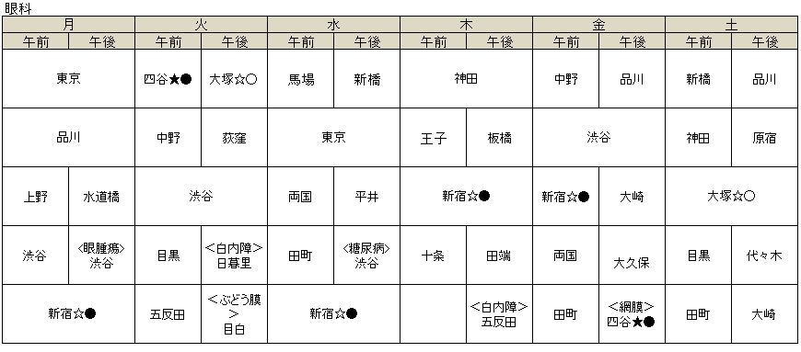

 | ・病院ホームページ等に掲載の一覧表に、①日本アレルギー学会認定の指導医又は専門医、②常勤又は非常勤の別が分かるよう、記号を表示してください。 指導医＝「★」、専門医＝「☆」 常勤・非常勤について：常勤「●」、非常勤医「○」

14(4) |  | アレルギー疾患医療に関する調査、研究等への協力
貴科の医師等が、貴科に所属している間に携わった厚生労働科学研究について記入してください。研究代表者または研究分担者のどちらか該当する方に〇を付け、研究代表者氏名を記入してください。

対象期間 |  | ： | 平成２５年４月１日から平成３０年３月３１日（この期間の一部でも対象となれば記入してください。）

テーマ |  |  |  |  | 研究期間 |  |  |  | 研究代表者 ／研究分担者 |  |  |  | 研究代表者氏名
※ | （ ）内に文献番号を記入してください。 |  |  |  | 開始年度 ～終了（予定）年度

 |  |  |  |  | 平成 |  | 年度 |  |  | ・研究代表者

 |  |  |  |  | ～平成 |  |  | 年度 |  | ・研究分担者 のみ
文献番号 |  | （ |  | ）
 |  |  |  |  | 平成 |  | 年度 |  |  | ・研究代表者

 |  |  |  |  | ～平成 |  |  | 年度 |  | ・研究分担者 のみ
文献番号 |  | （ |  | ）
 |  |  |  |  | 平成 |  | 年度 |  |  | ・研究代表者

 |  |  |  |  | ～平成 |  |  | 年度 |  | ・研究分担者 のみ
文献番号 |  | （ |  | ）

